Klasyfikator
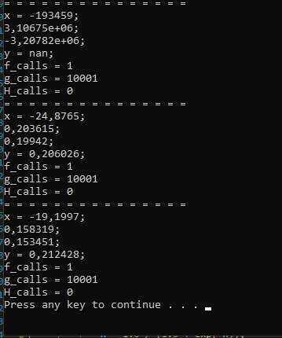
Długość kroku | Metoda gradientów sprzężonych
 | θ0* | θ1* | θ2* | J(θ*) | P(θ*) | g_calls
0.01 | -193459 | 3106750 | -3207820 |  |  | 10001
0.001 | -24.8765 | 0.203615 | 0.19942 | 0.206 |  | 10001
0.0001 | -19.1997 | 0.158319 | 0.153451 | 0.212 |  | 10001

